画面設計書
画面設計書 | システム名 |  | グループ名 |  | 作成日 | 担当 | 承認印
 | TaskMan |  | デジカレ |  | 2026-06-04 | 林

画面名称 | ログアウト画面
画面レイアウト
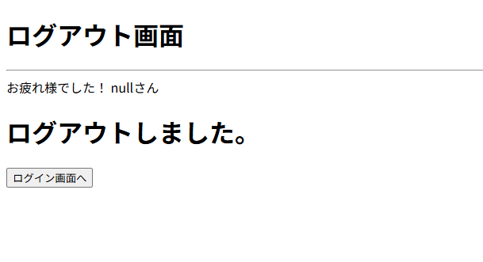

フォーム定義
action | login.jsp |  |  |  |  | method | GET
識別ID | ラベル | type | name | value | 備考
① | ボタン | submit |  | ログイン画面へ | ログイン画面へ遷移するボタン

